アカウント画面
外部設計書 |  |  |  |  | チーム名 |  | C2_パラパラチャーハン
 |  |  |  |  | 画面名 |  | アカウント画面 |  |  |  | 作成者 | 松岡拓海 |  |  | 更新者
 |  |  |  |  | システム名 |  | famiLink |  |  |  | 作成日 | 2024-06-07 |  |  | 更新日
 |  |  |  |  | 備考

1
2
 | 画面設計
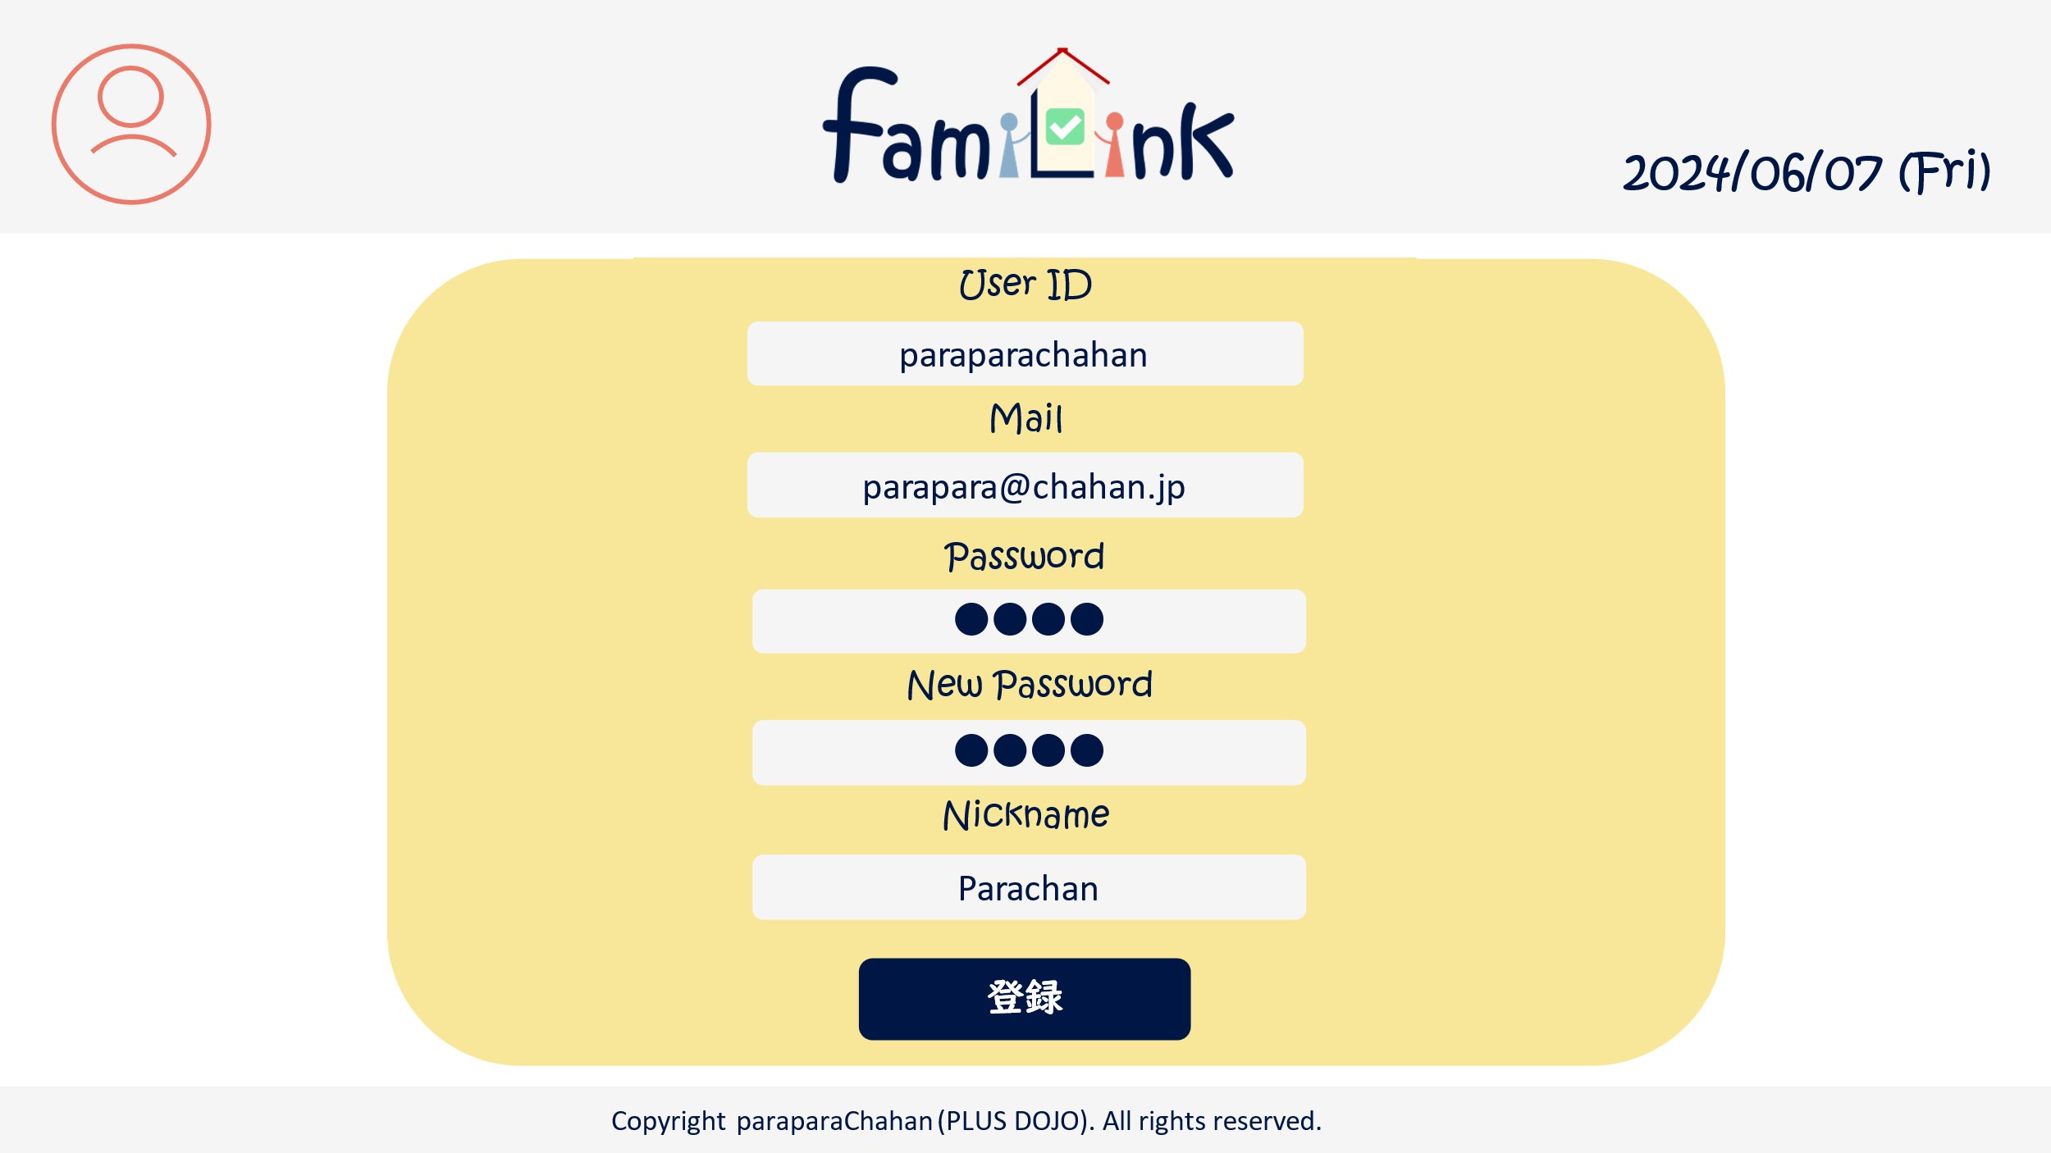
3

4

5

6

7

8

9

 | 機能設計
 |  | 1.ページロード
 |  | アカウントjspを表示する。
 |  | userID,メールアドレス,ニックネームをDBから表示する。

 |  | 2.変更フォーム
 |  | userID,メールアドレス,password,ニックネームを書き換えることができる。
 |  | 旧パスワード欄にはこれまでのパスワードを入力する。
 |  | 新パスワード欄には新しいパスワードを入力する。

 |  | 2.変更ボタン
 |  | クリックすると「更新しますか」と確認アラートを表示し、はいを押すと記載されているデータに更新する。
 |  | いいえを押すと更新されない。
 |  | pw欄が空欄の場合pwは更新されない。
 |  | 旧パスワードが異なると変更できない。

 |  | 3.ロゴクリック
 |  | クリックするとホームservletにgetする。

 | 項目定義書

 | No |  | 物理名 | 論理名 |  | 画面型 |  | データ型(Java) | min | max | DBテーブル |  | DBカラム | 備考
 |  | 1 | acount | アカウントボタン |  | button
 |  | 1.1 | acount_info | アカウント情報 |  | button
 |  | 1.2 | group_list | グループ一覧 |  | button
 |  | 1.3 | group_info | グループ詳細情報 |  | button
 |  | 1.4 | logout | ログアウト |  | button
 |  | 2 | logo | ロゴボタン |  | button
 |  | 3 | today | 日付 |  | div |  | Date |  |  |  |  |  | 今日の日付が自動表示
 |  | 4 | userID | ユーザーID |  | input |  | text |  |  | account_table |  | userID
 |  | 5 | mail | メールアドレス |  | input |  | mail |  |  | account_table |  | mail
 |  | 6 | old_pw | 旧パスワード |  | input |  | password
 |  | 7 | new_pw | 新パスワード |  | input |  | password |  |  | account_table |  | pw
 |  | 8 | name | ニックネーム |  | input |  | text |  |  | account_table |  | nickname
 |  | 9 | edit | 変更ボタン |  | submit

